参考竞品
Classic
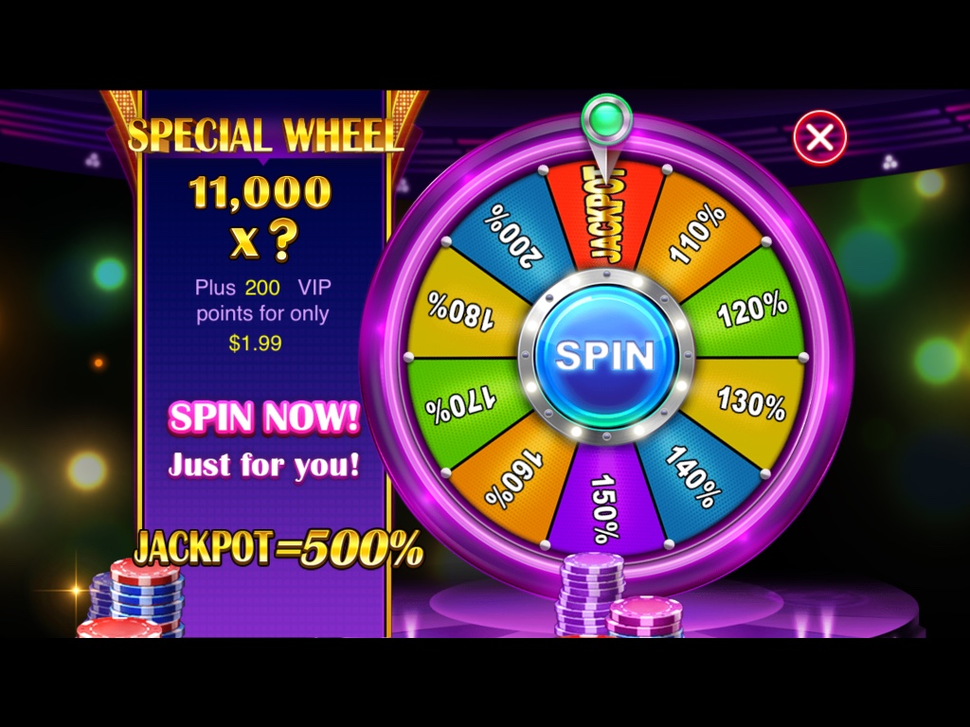
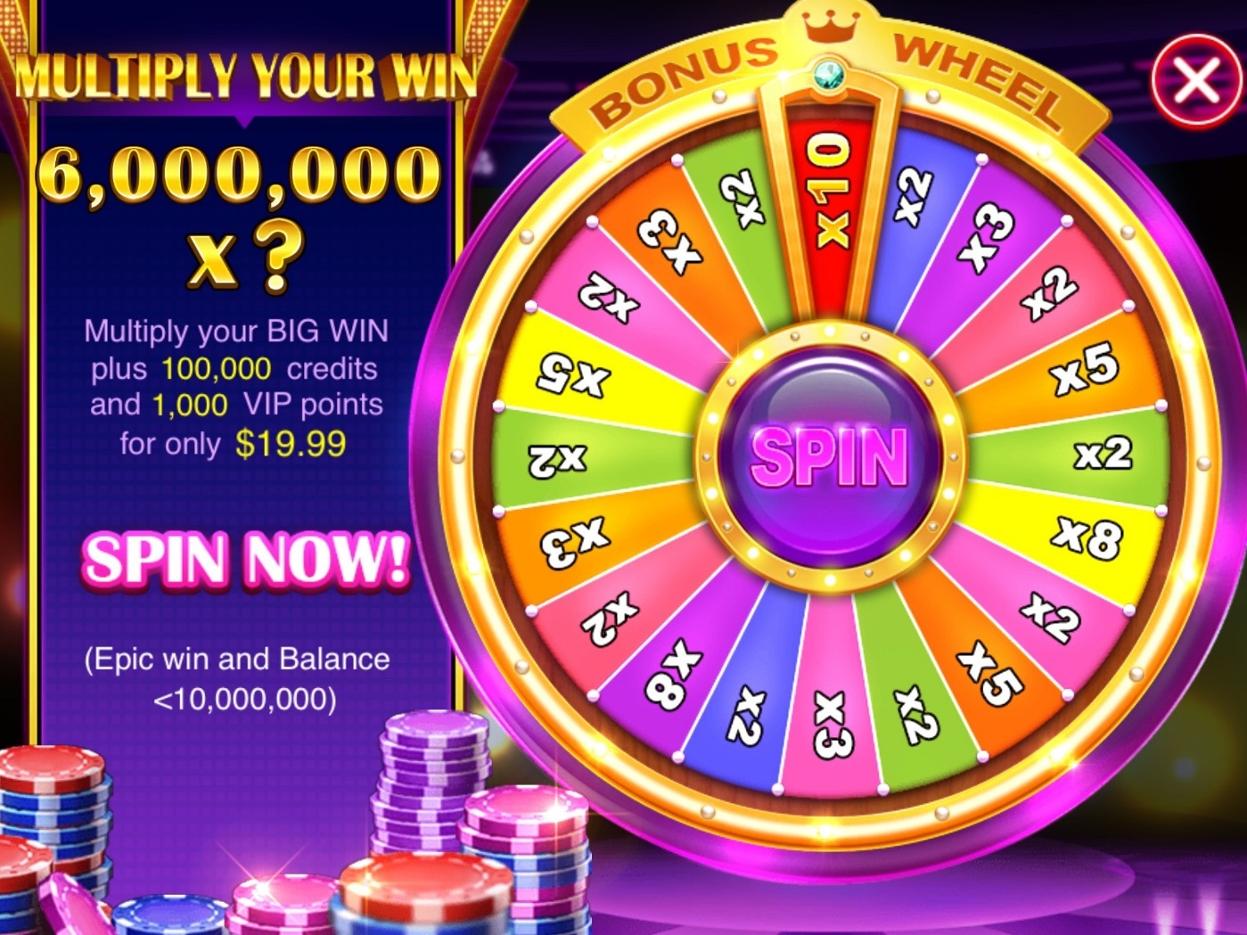

classic中，在中到一定条件的奖励后，会出现幸运轮盘，使得玩家可以花费较小的金额，使得自己中奖的奖金翻倍。

 | 0

功能描述
功能名 | 大奖加倍

内容 | 当玩家中Epic Win时，花费一定的金额使得奖励倍翻倍，倍数随机，且赠送给玩家一定筹码。

具体内容 | 当玩家中奖倍率大于40且奖金大于五千小于等于五万时，玩家可以花费$1.99来获得额外的奖金，额外奖金倍率在1-6之间随机，表现方式为一个骰子。倍率确定之后，替代文字中的’？’ 最终获奖总数占满整个屏幕并出现分享选项。
 | 当玩家中奖倍率大于40且大于五万小于等于三百万时，玩家可以花费$19.99使自己的奖金翻倍，同时获得五万筹码，倍率在2-12之间随机，表现方式为两个骰子。倍率确定之后，替代文字中的’？’ 最终获奖总数占满整个屏幕并出现分享选项。
 | 当玩家连续3次触发此付费入口且都选择不付费时，则在未来3天玩家再次满足条件仍然不会触发此入口。
 | 当玩家付费后，则在未来2天玩家再次满足条件仍然不会触发此入口。


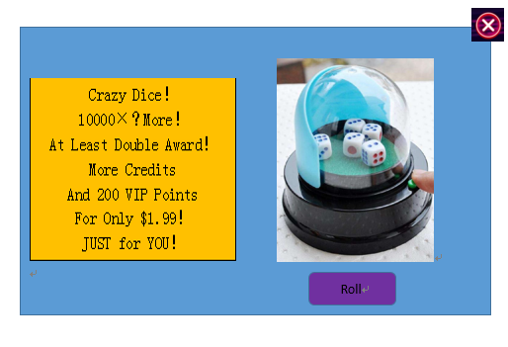
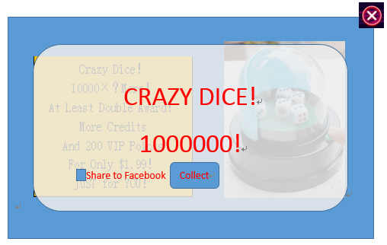
低倍UI |  | 骰子小游戏参考 | 效果UI参考 | 奖励结算界面
Crazy Dice！ | 骰子以及按钮
Mutiply Your WIN！
10000×？
Plus 10000 Credits
And 200 VIP Points
For Only $1.99！
JUST for YOU！
10000为玩家此次spin获得的奖励

高倍UI
Crazy Dice！ | 骰子以及按钮
Mutiply Your WIN！
100000×？
Plus 50000 Credits
And 800 VIP Points
For ONLY $19.99！
JUST for YOU！

100000为玩家此次spin获得的奖励

蓝色文字为需要可配置的数值
红色的字体为大奖与小奖之间的区别
绿色字体为玩家UI中可替换的文字
黄色背景为此付费入口的冷却机制

Facebook分享界面

图片中的文字 | CRAZY DICE！
 | MUTIPLY YOUR EPIC WINS！
图片外文字 | I Mutiplied my EPIC WIN in HUGE WIN SLOTS!!! Click to join me now!

